0_Hinweise
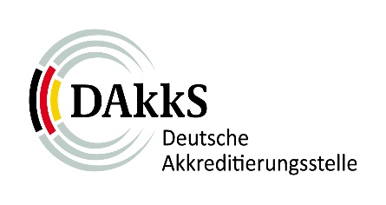 |  | Jährliche Datenabfrage für Zertifizierungsstellen für Managementsysteme | FO-JM_ZM
 |  |  | Revision | 1.3
 |  |  | Datum | 2022-03-30
 | 1 Angaben zur Zertifizierungsstelle
 | 2 Übersicht alle Standorte
 | 3 Übersicht Hauptzertifikate
 | 4 Multisite Zertifizierungen
 | 5 Sonstige Tätigkeiten

 | Hinweise zum Ausfüllen

 | Die Abfrage der Informationen erfolgt auf Basis der rechtlichen Grundlage von §3 AkkStelleG und der IAF-Regeln IAF MD 12:2016 "Accreditation Assessment of Conformity Assessment Bodies with Activities in Multiple Countries" und IAF MD 15:2014 "IAF Mandatory Document for the Collection of Data to Provide Indicators of Management System Certification Bodies' Performance". Die abgefragten Informationen/Daten dienen dazu, die erforderliche Berücksichtigung des Risikos gemäß den Anforderungen der DIN EN ISO/IEC 17011 umzusetzen. Auf dieser Basis erfolgt die Planung der Begutachtungsaktivitäten im Akkreditierungzyklus für die Zertifizierungsstelle sowie die konkrete Planung von Umfängen einzelner Begutachtungstätigkeiten. Die Abfrage der Informationen/Daten erfolgt jährlich und ist dem zuständigen Verfahrensmanager der DAkkS bis zum 31.03. des jeweiligen Jahres für das abgelaufene Jahr zu übermitteln. Die Übermittlung erfolgt auf Basis der jeweils aktuellen Vorlage, die die DAkkS auf ihrer Website zur Verfügung stellt. Zur Beurteilung der korrekten Anwendbarkeit der Regel IAF MD 1:2018 "IAF Mandatory Document for the Audit and Certification of a Management System Operated by a Multi-Site Organization" müssen akkreditierte Zertifizierungsstellen zusätzlich eine Selbstauskunft zum Bestand ihrer Multisite-Zertifizierungen im Stichprobenverfahren liefern. Die Daten dienen der Bewertung der Konformität mit der Regel IAF MD 1 bzw. dem DAkkS Beschluss 02/2018, bei dem es im Wesentlichen um die Feststellung der Anwendbarkeit dieser Regel und die Einhaltung des DAkkS Beschlusses bei den zertifizierten Organisationen geht.

